Hoja1
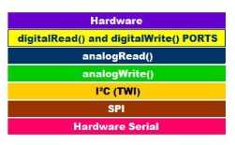

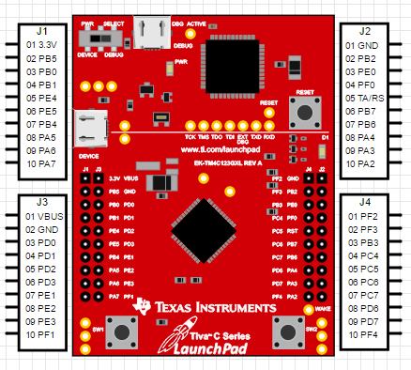

 | J1 | J3 |  |  | J4 | J2
+3.3V | 1 | 21 |  | RGB Azul | 40 | 20 | GND
P2 LED0 | 2 | 22 | GND | RBG Verde | 39 | 19
P2 LED1 | 3 | 23 |  | P1 LED0 | 38 | 18
P2 LED2 | 4 | 24 |  | P1 LED1 | 37 | 17 | P2 Boton
P2 LED3 | 5 | 25 |  | P1 LED2 | 36 | 16 | RESET
P2 LED4 | 6 | 26 |  | P1 LED3 | 35 | 15
P2 LED5 | 7 | 27 |  | P1 LED4 | 34 | 14
P2 LED6 | 8 | 28 |  | P1 LED5 | 33 | 13
P2 LED7 | 9 | 29 |  | P1 LED6 | 32 | 12
 | 10 | 30 | RGB Rojo | P1 Boton | 31 | 11 | P1 LED7

